Детская Домик
Стильная корпусная мебель
Набор детской мебели "Домик"
Прайс лист от 01.02.2016г.
8-495-120-05-15, 8(926)112-45-90, m4951200515@gmail.com
Наименование | фото | ОПТ | РРЦ
Шкаф 1096х350х1968 | 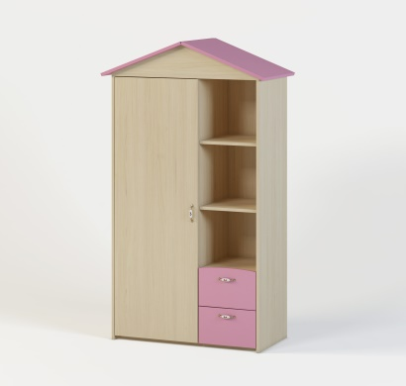 | 6000 | 10300
Кровать 1986х1032х700 спальное место 900х1900 | 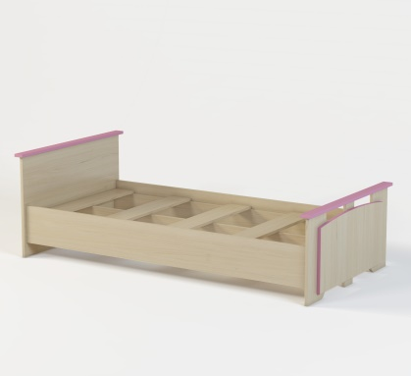 | 3500 | 4300
Стол 1200х500х720 | 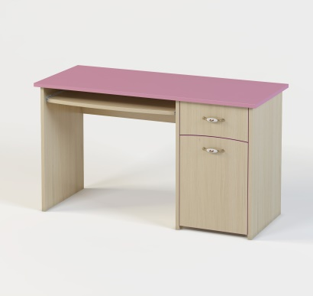 | 3500 | 5200
Тумба 500х300х400 | 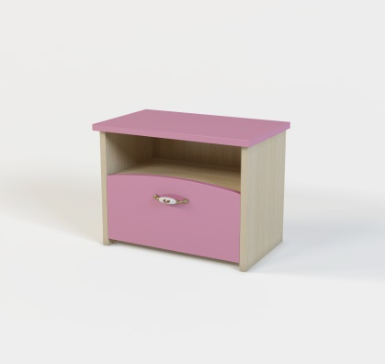 | 1500 | 2600
Дерево 1200х350х1780 | 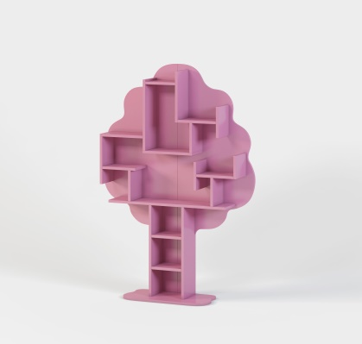 | 4000 | 5600
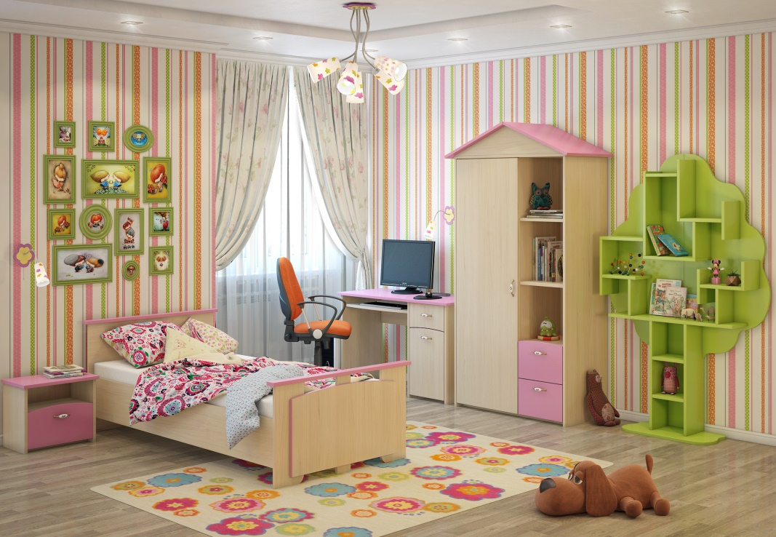 |  | 18500 | 28000

Интернет магазин имеет право за свой счет предоставить клиенту скидку на услуги.

Детские Милана
Детская Мебель Милана!
Прайс лист Оптовый от 3 февраль 2015г.
тел. 8 (495)120-05-15, 8(926)112-45-90
e-mail: m4951200515@gmail.com
название | фото | размер | ОПТ
Милана - 1 | 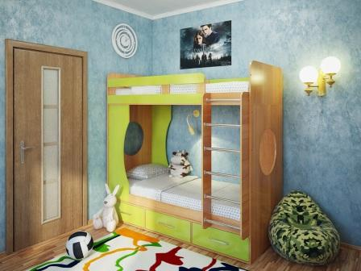 | 1944х1744х868 спальное место 80*190 | 12000

Милана -2 | 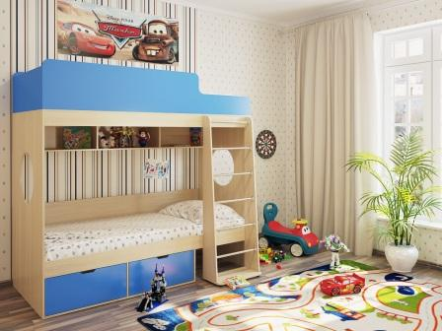 | 1940х1700х840 спальное место 80*190 | 11000

Милана -3 | 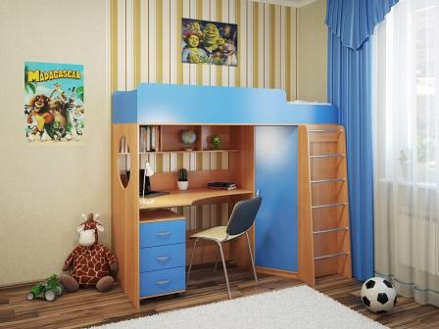 | 1937х1726х840(1087) спальное место 80*190 | 12500

Милана -4 | 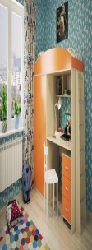 | 1942(2192)х1746х840 спальное место 80*190 | Снята с производства

Милана -5 | 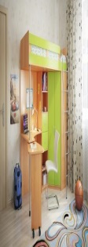 | 2068х874х1730 спальное место 80*200 | 11500

Милана -6 | 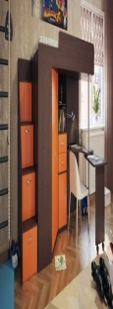 | 2468х874х1730 спальное место 80*200 | 15000

Милана -7 | 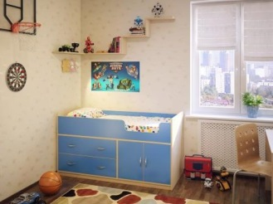 | 1640х740х900 спальное место 70*160 | Снята с производства

Милана -10 | 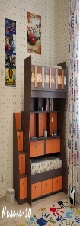 | 1800х1234х2384 спальное место 2шт 80х190 | 22000

Милана -12 |  | 1936х688х852 спальное место 80х190 | 5400

Детская Модульная система
Модули Детская Милана!

Название | Артикум | Фото | Размеры Ш-В-Г | ОПТ
Комод 4ящ. | арт. 1.02 | 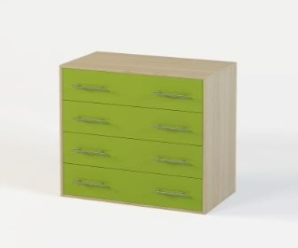 | 800х830х440 | 3700
Комод 4ящ./1дв. | арт. 1.20 | 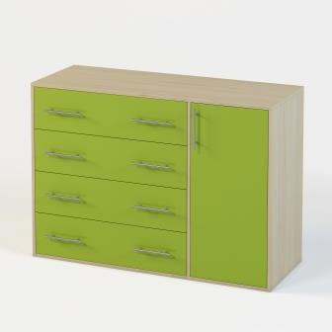 | 1180х830х440 | 4700
Кровать м-12 | м-12 | 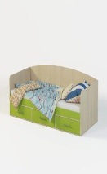 | 1936х688х852 спальное место 80х190 | 5400
Полка навесная | арт. 1.12 | 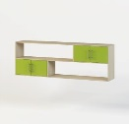 | 1936х678х350 | 3100
Полка | арт. 1.13 |  | 1100х300х270 | 1000
Шкаф 2дв. | арт. 1.03 | 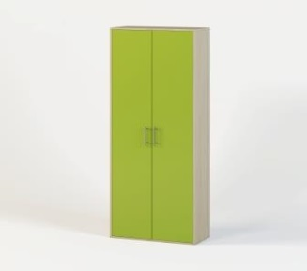 | 750х2002х520 | 4800
Шкаф 2дв./2ящ. | арт. 1.04 | 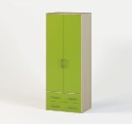 | 750х2002х520 | 5400
Шкаф 1дв. | арт. 1.16 |  | 392х2002х520 | 3600
Шкаф 1дв./2ящ. | арт. 1.17 | 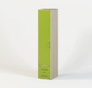 | 392х2002х520 | 4200
Стеллаж | арт. 1.07 |  | 500х2002х350 | 2600
Стеллаж 2ящ. | арт. 1.09 |  | 500х2002х350 | 3200
Стеллаж-Шкаф | арт. 1.15 |  | 768х2002х350 | 4000
Стеллаж-Шкаф 2ящ. | арт. 1.18 | 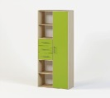 | 768х2002х350 | 4900
Стол | арт. 1.05 |  | 1200х750х600 | 3800
Стол с надстройкой | арт. 1.06 | 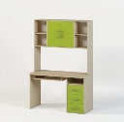 | 1200х1850х600 | 6300
Цветовые решения:
Корпус: Дуб молочный, Венге, Бук.
Декоры: Лайм, Манго, Синий, Розовый, Дуб молочный, Венге!

